Konten UGM Berdampak
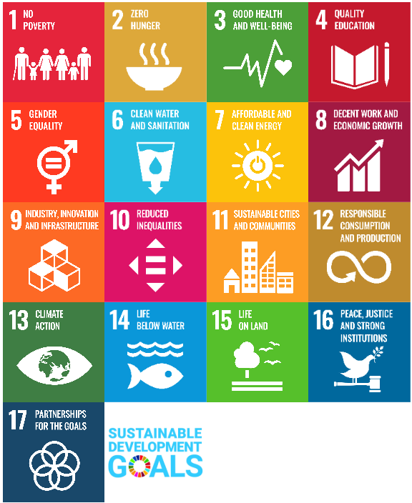
Pengumpulan Data UGM Berdampak sesuai Keputusan Menteri Pendidikan Tinggi, Sains, dan Teknologi Nomor 361/M/KEP/2025 tentang Indikator Dampak Sosial, Ekonomi, dan Lingkungan Perguruan Tinggi.
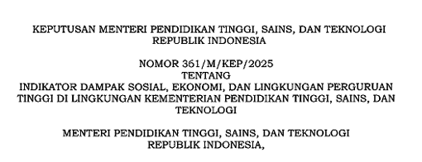
Dampak | Topik Resmi Kepmen | Klaster SDGs | Konten | Indikator yang harus dikumpulkan | Sumber Data
Lingkungan | Pendidikan dan Penelitian (Integrasi Kurikulum Sustainability) | (4) Pendidikan Berkualitas; (13) Penanganan Perubahan Iklim | Mata Kuliah → Integrasi Kurikulum Sustainability | Jumlah mata kuliah/modul terkait sustainability dan biodiversitas | Halaman kurikulum tiap prodi (website fakultas) / SIMASTER
Sosial | Pengabdian dan Pengembangan Masyarakat (Desa Binaan) | (1) Tanpa Kemiskinan; (11) Kota dan Permukiman Berkelanjutan; (17) Kemitraan untuk Mencapai Tujuan | Sebaran KKN → Desa Binaan | Jumlah desa binaan aktif pada program pengabdian dan pengembangan masyarakat | kkn.ugm.ac.id, pengabdian.ugm.ac.id/wilayah-binaan/
Lingkungan | Keanekaragaman Hayati (Rehabilitasi dan Restorasi Lingkungan) | (13) Penanganan Perubahan Iklim; (14) Ekosistem Lautan; (15) Ekosistem Daratan | Berita UGM → Program Rehabilitasi Lingkungan | Jumlah program rehabilitasi dan restorasi lingkungan | RSS ugm.ac.id/feed + Sitemap ugm.ac.id/sitemap.xml
Sosial | Pendidikan Inklusif | (1) Tanpa Kemiskinan; (4) Pendidikan Berkualitas; (10) Berkurangnya Kesenjangan | Asal Mahasiswa → Keterserapan Kelompok Afirmasi | Persentase lulusan kelompok afirmasi (3T/ekonomi tidak mampu/disabilitas) yang terserap kerja/wirausaha/lanjut studi | Tracer study resmi kampus / SIMASTER (perlu akses resmi, data sensitif)
Ekonomi | Ekosistem Kewirausahaan | (8) Pekerjaan Layak dan Pertumbuhan Ekonomi; (9) Industri, Inovasi dan Infrastruktur | Berita → Ekosistem Kewirausahaan (Startup/Spin-off UGM) | Jumlah spin-off/start-up yang lahir dari perguruan tinggi | RSS ugm.ac.id/feed + Sitemap ugm.ac.id/sitemap.xml
Ekonomi | Kunjungan Akademik dan Pengeluaran Pengunjung | (8) Pekerjaan Layak dan Pertumbuhan Ekonomi; (11) Kota dan Permukiman Berkelanjutan | Berita (Entitas EVT) → Kunjungan Akademik | Jumlah kunjungan/event akademik terkait universitas per tahun | RSS + Sitemap UGM (kolom entitas berlabel EVT)
Ekonomi | Penelitian dan Pertukaran Pengetahuan | (9) Industri, Inovasi dan Infrastruktur; (17) Kemitraan untuk Mencapai Tujuan | Berita (Topik Kerjasama) → Kolaborasi Riset-Industri | Jumlah kontrak kerja sama riset dengan industri/pemerintah per tahun | RSS + Sitemap UGM (kolom topik = kerjasama)

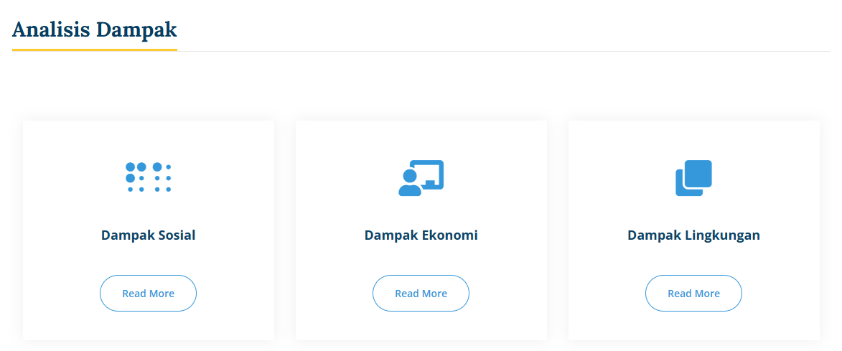

 |  | mas azmi, tapi kalo di elok itu ga semua mata kuliah ada disitu, karna itu preferensi dosen mau pakai elok atau engga
 |  | dan duplikasi juga ada, karna 1 mata kuliah bisa ada kelas A B C, jadi namanya bisa biostatistika A, biostatistika B

